Hipótesis
Volver al índice
 |  |  |  | Hipótesis

 | 1 - Descripción del negocio

 | 2 - Mercado meta

 | Clientes | Gasto promedio (anual) | Total mercado
 | 427 | 12,000,000 | $ 5,124,000,000.00

 | 3 - Participación del mercado
 | participación del 10%

Evolución de la participación en el mercado

Evolución de la participación en el mercado
Año | Cantidad | Porcentaje | Total
2026 | 6 empresas medianas | 2.0% | $ 102,480,000.00
2027 | 15 empresas medianas | 6% | $ 307,440,000.00
2028 | 33 empresas medianas | 10% | $ 512,400,000.00

 | Detalle: Consideramos que una empresa mediana contrata unos 15 vehiculos promedio

 | 4 - Otros datos

 | Líneas de servicios
 |  | AMPLITUD DE LA MEZCLA DE SERVICIOS

 |  | Linea A | Linea B
 | PROFUNDIDAD DE LAS LÍNEAS DE SERVICIOS | Instalación A | Plan A
...

Proy. ventas
Volver al índice
 | Proyección de ventas

 | Evolución de la participación |  |  | Justificación ingresos
 | 2026 | 2027 | 2028 | En la proyección de ventas se podrá apreciar el efecto de la estacionalidad remarcada por las siguientes situaciones: a) Efecto temporada alta: Preveemos mayores ventas en los meses de septiembre, octubre y noviembre ya que las empresas de logística refrigerada se preparan para la temporada alta en el verano. Así mismo preveemos un incremento en las ventas en el mes de abril por esta misma causa. b) Estrategia de promoción: 30% de descuento en el precio de instalación para todos los planes durante los 3 años 30% de descuento en el mantenimiento del primer mes post-contratación durante el primer año y luego 100% bonificado el primer mes de mantenimiento.
 | 2% | 6% | 10%
 | $ 102,480,000.00 | $ 307,440,000.00 | $ 512,400,000.00

.
...
Proyección mensual de ventas 2026
 | Enero | Febrero | Marzo | Abril | Mayo | Junio | Julio | Agosto | Septiembre | Octubre | Noviembre | Diciembre
 | $ 6,630,000.00 | $ 6,150,000.00 | $ 3,300,000.00 | $ 8,520,000.00 | $ 4,920,000.00 | $ 4,920,000.00 | $ 10,140,000.00 | $ 6,540,000.00 | $ 13,170,000.00 | $ 15,150,000.00 | $ 17,130,000.00 | $ 12,480,000.00
 |  |  |  |  |  | Noviembre |  | Diciembre
 |  |  |  |  |  | 15.71% |  | 11.44%
 |  |  |  |  |  | Cantidad | Ingresos | Cantidad | Ingresos
 |  |  |  |  |  | - | $ - | - | $ -
 |  |  |  |  |  | - | $ - | - | $ -
 |  |  |  |  |  | 15 | $ 4,650,000.00 | - | $ -
 |  |  |  |  |  | 15 | $ 1,320,000.00 | 15 | $ 1,320,000.00
 |  |  |  |  |  | 30 | $ 3,240,000.00 | 30 | $ 3,240,000.00
 |  |  |  |  |  | 60 | $ 7,920,000.00 | 60 | $ 7,920,000.00
 |  |  |  |  |  | - | $ - | - | $ -
 |  |  |  |  |  | - | $ - | - | $ -
 |  |  |  |  |  | - | $ - | - | $ -
 |  |  |  |  |  | - | $ - | - | $ -
 |  |  |  |  |  | - | $ - | - | $ -
 |  |  |  |  |  | - | $ - | - | $ -
 |  |  |  |  |  | - | $ - | - | $ -
 |  |  |  |  |  |  | $ 17,130,000.00 |  | $ 12,480,000.00
 |  |  |  |  |  | 0 |  | 0
 |  |  |  |  |  | 0 |  | 0
 |  |  |  |  |  | 15 |  | 0
 |  |  |  |  |  | 105 |  | 105
 |  |  |  |  |  | 0 |  | 0
 |  |  |  |  |  | 0 |  | 0
...
Cantidad de ventas en 2025 de productos fabricados en nuestra empresa
 | - | 15 | - | - | - | - | - | - | - | - | - | -
 |  |  |  |  |  | Noviembre |  | Diciembre
 |  |  |  |  |  | Sin cambios |  | Sin cambios
 |  |  |  |  |  | Sin cambios |  | Sin cambios
 |  |  |  |  |  | Sin cambios |  | Sin cambios
 |  |  |  |  |  | Sin cambios |  | Sin cambios
 |  |  |  |  |  | Sin cambios |  | Sin cambios
 |  |  |  |  |  | Sin cambios |  | Sin cambios
 |  |  |  |  |  | Sin cambios |  | Sin cambios
 |  |  |  |  |  | Sin cambios |  | Sin cambios
 |  |  |  |  |  | Sin cambios |  | Sin cambios
 |  |  |  |  |  | Sin cambios |  | Sin cambios
 |  |  |  |  |  | Sin cambios |  | Sin cambios
 |  |  |  |  |  | Sin cambios |  | Sin cambios
 |  |  |  |  |  | Sin cambios |  | Sin cambios
 |  |  |  |  |  | Sin cambios |  | Sin cambios
 |  |  |  |  |  | Sin cambios |  | Sin cambios
 |  |  |  |  |  | Sin cambios |  | Sin cambios
 |  |  |  |  |  | Sin cambios |  | Sin cambios
 |  |  |  |  |  | Sin cambios |  | Sin cambios
 |  |  |  |  |  | Sin cambios |  | Sin cambios
 |  |  |  |  |  | Sin cambios |  | Sin cambios
 |  |  |  |  |  | Sin cambios |  | Sin cambios
 |  |  |  |  |  | Sin cambios |  | Sin cambios
 |  |  |  |  |  | Sin cambios |  | Sin cambios
 |  |  |  |  |  | Sin cambios |  | Sin cambios
 |  |  |  |  |  | Sin cambios |  | Sin cambios
 |  |  |  |  |  | Sin cambios |  | Sin cambios
 |  |  |  |  |  | Sin cambios |  | Sin cambios
 |  |  |  |  |  | Sin cambios |  | Sin cambios
 |  |  |  |  |  | Sin cambios |  | Sin cambios
 |  |  |  |  |  | Sin cambios |  | Sin cambios
 |  |  |  |  |  | Sin cambios |  | Sin cambios
...
 |  |  |  |  |  | Noviembre |  | Diciembre
 |  |  |  |  |  | 10.00% |  | 7.50%
 |  |  |  |  | Ingresos | Cantidad | Ingresos | Cantidad | Ingresos
 |  |  |  |  | $ - | - | $ - | - | $ -
 |  |  |  |  | $ - | - | $ - | - | $ -
Proyección mensual de ventas 2026
 | Enero | Febrero | Marzo | Abril | Mayo | Junio | Julio | Agosto | Septiembre | Octubre | Noviembre | Diciembre
 | $ 19,110,000.00 | $ 14,460,000.00 | $ 19,680,000.00 | $ 26,880,000.00 | $ 19,380,000.00 | $ 19,380,000.00 | $ 19,380,000.00 | $ 19,380,000.00 | $ 23,550,000.00 | $ 33,960,000.00 | $ 37,920,000.00 | $ 28,620,000.00
 |  |  |  |  | $ 9,300,000.00 | 30 | $ 9,300,000.00 | - | $ -
 |  |  |  |  | $ 3,960,000.00 | 45 | $ 3,960,000.00 | 45 | $ 3,960,000.00
 |  |  |  |  | $ 4,860,000.00 | 45 | $ 4,860,000.00 | 45 | $ 4,860,000.00
 |  |  |  |  | $ 15,840,000.00 | 150 | $ 19,800,000.00 | 150 | $ 19,800,000.00
 |  |  |  |  | $ - | - | $ - | - | $ -
 |  |  |  |  | $ - | - | - | - | $ -
 |  |  |  |  | $ - | - | - | - | $ -
 |  |  |  |  | $ - | - | - | - | $ -
 |  |  |  |  | $ - | - | - | - | $ -
 |  |  |  |  | $ - | - | - | - | $ -
 |  |  |  |  | $ - | - | - | - | $ -
 |  |  |  |  | $ 33,960,000.00 |  | $ 37,920,000.00 |  | $ 28,620,000.00
 |  |  |  |  |  | 0 |  | 0
 |  |  |  |  |  | 0 |  | 0
 |  |  |  |  |  | 30 |  | 0
 |  |  |  |  |  | 240 |  | 240
 |  |  |  |  |  | 0 |  | 0
 |  |  |  |  |  | 0 |  | 0
...
 |  |  |  |  |  | Noviembre |  | Diciembre
 |  |  |  |  |  | Sin cambios |  | Sin cambios
 |  |  |  |  |  | Sin cambios |  | Sin cambios
 |  |  |  |  |  | Sin cambios |  | Sin cambios
 |  |  |  |  |  | Sin cambios |  | Sin cambios
 |  |  |  |  |  | Sin cambios |  | Sin cambios
 | - | - | - | 15 | - | - | - | - | 15 | - | - | -
 |  |  |  |  |  | Sin cambios |  | Sin cambios
 |  |  |  |  |  | Sin cambios |  | Sin cambios
 |  |  |  |  |  | Sin cambios |  | Sin cambios
 |  |  |  |  |  | Sin cambios |  | Sin cambios
 |  |  |  |  |  | Sin cambios |  | Sin cambios
 |  |  |  |  |  | Sin cambios |  | Sin cambios
 |  |  |  |  |  | Sin cambios |  | Sin cambios
 |  |  |  |  |  | Sin cambios |  | Sin cambios
 |  |  |  |  |  | Sin cambios |  | Sin cambios
 |  |  |  |  |  | Sin cambios |  | Sin cambios
 |  |  |  |  |  | Sin cambios |  | Sin cambios
 |  |  |  |  |  | Sin cambios |  | Sin cambios
 |  |  |  |  |  | Sin cambios |  | Sin cambios
 |  |  |  |  |  | Sin cambios |  | Sin cambios
 |  |  |  |  |  | Sin cambios |  | Sin cambios
 |  |  |  |  |  | Sin cambios |  | Sin cambios
 |  |  |  |  |  | Sin cambios |  | Sin cambios
 |  |  |  |  |  | Sin cambios |  | Sin cambios
 |  |  |  |  |  | Sin cambios |  | Sin cambios
 |  |  |  |  |  | Sin cambios |  | Sin cambios
 |  |  |  |  |  | Sin cambios |  | Sin cambios
 |  |  |  |  |  | Sin cambios |  | Sin cambios
 |  |  |  |  |  | Sin cambios |  | Sin cambios
 |  |  |  |  |  | Sin cambios |  | Sin cambios
 |  |  |  |  |  | Sin cambios |  | Sin cambios
 |  |  |  |  |  | Sin cambios |  | Sin cambios
...
Proyección mensual de ventas 2027
 | Enero | Febrero | Marzo | Abril | Mayo | Junio | Julio | Agosto | Septiembre | Octubre | Noviembre | Diciembre
 | $ 28,620,000.00 | $ 39,420,000.00 | $ 36,090,000.00 | $ 42,630,000.00 | $ 40,350,000.00 | $ 42,720,000.00 | $ 39,120,000.00 | $ 43,290,000.00 | $ 58,920,000.00 | $ 57,870,000.00 | $ 56,250,000.00 | $ 51,600,000.00
 |  |  |  |  |  | Noviembre |  | Diciembre
 |  |  |  |  |  | 8.33% |  | 8.33%
 |  |  |  |  | Ingresos | Cantidad | Ingresos | Cantidad | Ingresos
 |  |  |  |  | $ - | - | $ - | - | $ -
 |  |  |  |  | $ 3,600,000.00 | - | $ - | - | $ -
 |  |  |  |  | $ 4,650,000.00 | 15 | $ 4,650,000.00 | - | $ -
 |  |  |  |  | $ 10,560,000.00 | 120 | $ 10,560,000.00 | 120 | $ 10,560,000.00
 |  |  |  |  | $ 11,340,000.00 | 105 | $ 11,340,000.00 | 105 | $ 11,340,000.00
 |  |  |  |  | $ 27,720,000.00 | 225 | $ 29,700,000.00 | 225 | $ 29,700,000.00
 |  |  |  |  | $ - | - | $ - | - | $ -
 |  |  |  |  | $ - | - | - | - | $ -
 |  |  |  |  | $ - | - | - | - | $ -
 |  |  |  |  | $ - | - | - | - | $ -
 |  |  |  |  | $ - | - | - | - | $ -
 |  |  |  |  | $ - | - | - | - | $ -
 |  |  |  |  | $ - | - | - | - | $ -
 |  |  |  |  | $ 57,870,000.00 |  | $ 56,250,000.00 |  | $ 51,600,000.00
 |  |  |  |  |  | 0 |  | 0
 |  |  |  |  |  | 0 |  | 0
 |  |  |  |  |  | 15 |  | 0
 |  |  |  |  |  | 450 |  | 450
 |  |  |  |  |  | 0 |  | 0
 |  |  |  |  |  | 0 |  | 0
...
 |  |  |  |  |  | Noviembre |  | Diciembre
 |  |  |  |  |  | Sin cambios |  | Sin cambios
 |  |  |  |  |  | Sin cambios |  | Sin cambios
 |  |  |  |  |  | Sin cambios |  | Sin cambios
 | - | 15 | 15 | 15 | 15 | - | - | 15 | - | - | - | -
 |  |  |  |  |  | Sin cambios |  | Sin cambios
 |  |  |  |  |  | Sin cambios |  | Sin cambios
 |  |  |  |  |  | Sin cambios |  | Sin cambios
 |  |  |  |  |  | Sin cambios |  | Sin cambios
 |  |  |  |  |  | Sin cambios |  | Sin cambios
 |  |  |  |  |  | Sin cambios |  | Sin cambios
 |  |  |  |  |  | Sin cambios |  | Sin cambios
 |  |  |  |  |  | Sin cambios |  | Sin cambios
 |  |  |  |  |  | Sin cambios |  | Sin cambios
 |  |  |  |  |  | Sin cambios |  | Sin cambios
 |  |  |  |  |  | Sin cambios |  | Sin cambios
 |  |  |  |  |  | Sin cambios |  | Sin cambios
 |  |  |  |  |  | Sin cambios |  | Sin cambios
 |  |  |  |  |  | Sin cambios |  | Sin cambios
 |  |  |  |  |  | Sin cambios |  | Sin cambios
 |  |  |  |  |  | Sin cambios |  | Sin cambios
 |  |  |  |  |  | Sin cambios |  | Sin cambios
 |  |  |  |  |  | Sin cambios |  | Sin cambios
 |  |  |  |  |  | Sin cambios |  | Sin cambios
 |  |  |  |  |  | Sin cambios |  | Sin cambios
 |  |  |  |  |  | Sin cambios |  | Sin cambios
 |  |  |  |  |  | Sin cambios |  | Sin cambios
 |  |  |  |  |  | Sin cambios |  | Sin cambios
 |  |  |  |  |  | Sin cambios |  | Sin cambios
 |  |  |  |  |  | Sin cambios |  | Sin cambios
 |  |  |  |  |  | Sin cambios |  | Sin cambios
 |  |  |  |  |  | Sin cambios |  | Sin cambios
 |  |  |  |  |  | Sin cambios |  | Sin cambios

Anexo capacidad operativa
Volver al índice
Volver a Proy. ventas
 |  | Anexo capacidad operativa

Instalación de sensores PuntoSens |  |  | Mantenimiento plan

Cálculo de horas laborables de un empleado por mes
Semanas por año | 52 | semanas
Semanas de licencias varias al año | 2 | semanas
Días festivos | 14 | días
Días laborales totales | 236 | días
Jornada laboral | 8 | horas
Horas laborables anuales por empleado | 1888 | horas
...

Mod. ingresos
Volver al índice
 |  |  | Modelo de ingresos

Distribucion ingresos 2026
 | Ingresos 2026
Instalación A | $ 2,850,000.00
Instalación B | $ 7,200,000.00
Instalación C | $ 18,600,000.00
Plan A | $ 14,520,000.00
Plan B | $ 24,300,000.00
Plan C | $ 41,580,000.00
 | $ -
 | $ -
 | $ -
 | $ -
 | $ -
 | $ -
 | $ -

Evolución de la participación
2026 | 2027 | 2028
2% | 6% | 10%
$ 102,480,000.00 | $ 307,440,000.00 | $ 512,400,000.00
...
Distribucion ingresos 2027
 | Ingresos 2027
Instalación A | $ 5,700,000.00
Instalación B | $ 3,600,000.00
Instalación C | $ 27,900,000.00
Plan A | $ 33,000,000.00
Plan B | $ 55,080,000.00
Plan C | $ 156,420,000.00
 | $ -
 | $ -
 | $ -
 | $ -
 | $ -
 | $ -
 | $ -
Distribucion ingresos 2028
 | Ingresos 2028
Instalación A | $ 14,250,000.00
Instalación B | $ 14,400,000.00
Instalación C | $ 23,250,000.00
Plan A | $ 104,280,000.00
Plan B | $ 95,580,000.00
Plan C | $ 285,120,000.00
 | $ -
 | $ -
 | $ -
 | $ -
 | $ -
 | $ -
 | $ -

Costos fijos
Volver al índice
 |  |  |  | Estructura de costos fijos

 | Evolución de la participación |  |  |  | Costos fijos - Totales
 | 2026 | 2027 | 2028 |  | 2026 | 2027 | 2028
 | 2% | 6% | 10% |  | $ 26,772,000.00 | $ 30,638,000.00 | $ 37,452,000.00
 | $ 102,480,000.00 | $ 307,440,000.00 | $ 512,400,000.00
 |  |  |  |  | Costos fijos promocion - Totales
 |  |  |  |  | 2026 | 2027 | 2028
 |  |  |  |  | $ 1,260,000.00 | $ 1,806,000.00 | $ 2,400,000.00

Costos fijos - Año 2026
Conceptos |  | Enero | Febrero | Marzo | Abril | Mayo | Junio
...

Costos variables
Volver al índice
 |  |  | Estructura de costos variables

Evolución de la participación |  |  |  | Costos variables - Totales
2026 | 2027 | 2028 |  | 2026 | 2027 | 2028
2% | 6% | 10% |  | $ 32,918,375.00 | $ 59,495,000.00 | $ 87,758,125.00
$ 102,480,000.00 | $ 307,440,000.00 | $ 512,400,000.00
 |  |  |  | Costos de promoción - Totales
 |  |  |  | 2026 | 2027 | 2028
 |  |  |  | $ 15,599,000.00 | $ 35,240,000.00 | $ 55,930,000.00

Costos variables - Año 2026
...

Costos RRHH
Volver al índice
 |  |  | Estructura de costos de RRHH

Evolución de la participación |  |  |  | Costos de RRHH - Totales
2026 | 2027 | 2028 |  | 2026 | 2027 | 2028
2% | 6% | 10% |  | $ 77,670,013.52 | $ 149,731,451.32 | $ 221,914,893.39
$ 102,480,000.00 | $ 307,440,000.00 | $ 512,400,000.00

Posición cubierta por otro puesto
Posicion tercerizada
...

Mod. egresos
 |  |  |  | Modelo de egresos

Volver al índice
 | Evolución de la participación
 | 2026 | 2027 | 2028
 | 2% | 6% | 10%
 | $ 102,480,000.00 | $ 307,440,000.00 | $ 512,400,000.00

 | Costos totales
 | 2026 | 2027 | 2028
Costos Fijos | $ 26,772,000.00 | $ 30,638,000.00 | $ 37,452,000.00
Costos variables | $ 32,918,375.00 | $ 59,495,000.00 | $ 87,758,125.00
Costos de RRHH | $ 77,670,013.52 | $ 149,731,451.32 | $ 221,914,893.39
Costos totales | $ 137,362,414.52 | $ 239,866,478.32 | $ 347,127,046.40
Objetivo ingresos | $ 109,050,000.00 | $ 281,700,000.00 | $ 536,880,000.00

Modelo de egresos
Ingresos vs Egresos

Mod. inversión
Volver al índice
 |  |  |  | Modelo de inversión

Evolución de la participación |  |  |  |  | Modelo de Inversión
2026 | 2027 | 2028 |  |  | Inversión Inicial | 2026 | 2027 | 2028
2% | 6% | 10% |  |  | $ 18,499,000.00 | $ 800,000.00 | $ 1,864,000.00 | $ 4,264,000.00
$ 102,480,000.00 | $ 307,440,000.00 | $ 512,400,000.00

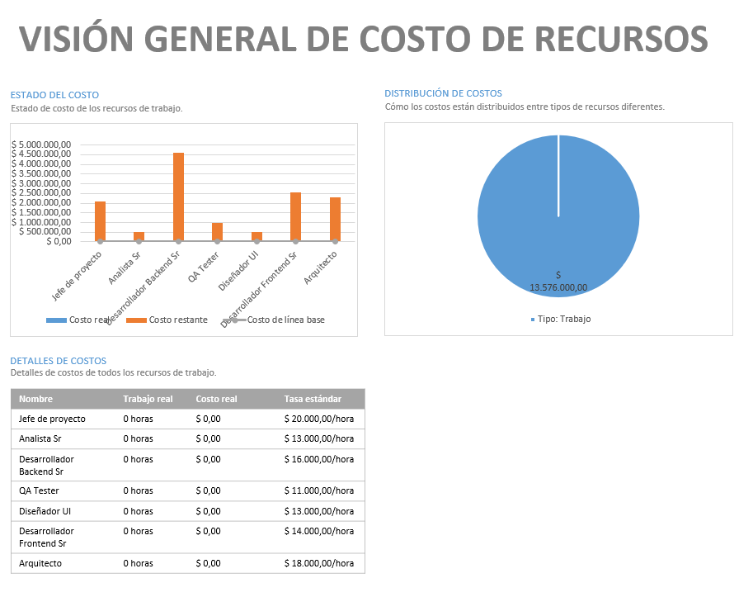
Inversión inicial - Año cero
Concepto | Cantidad | Precio unitario | Subtotal | Referencia
Notebooks | 3 | $ 800,000.00 | $ 2,400,000.00 | Notebook Hp 255 G10 Amd Ryzen 5 7520u 16gb Ram 512gb Ssd 15.6 Full Hd Gráficos Integrados Radeon 610m
Escritorios | 2 | $ 100,000.00 | $ 200,000.00
Sillas de escritorio | 4 | $ 82,000.00 | $ 328,000.00
Sensores temperatura | 30 | $ 12,500.00 | $ 375,000.00
Sensores puertas | 30 | $ 10,000.00 | $ 300,000.00
Sensores humedad | 30 | $ 14,000.00 | $ 420,000.00
Sensores geolocalizacion | 30 | $ 10,000.00 | $ 300,000.00
Sensores motor refrigeración | 30 | $ 15,000.00 | $ 450,000.00
Unidad central | 5 | $ 30,000.00 | $ 150,000.00
Sistema | 1 | $ 13,576,000.00 | $ 13,576,000.00

Total |  |  | $ 18,499,000.00

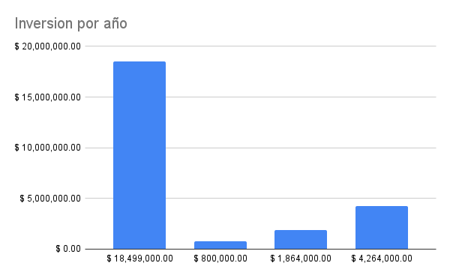
Inversión - Año 2026
Concepto | Cantidad | Precio unitario | Subtotal
Notebooks | 1 | $ 800,000.00 | $ 800,000.00
Escritorios | 0 | $ 100,000.00 | $ 0.00
Sillas de escritorio | 0 | $ 82,000.00 | $ 0.00
Sensores temperatura | 0 | $ 12,500.00 | $ 0.00
Sensores puertas | 0 | $ 10,000.00 | $ 0.00
Sensores humedad | 0 | $ 14,000.00 | $ 0.00
Sensores geolocalizacion | 0 | $ 10,000.00 | $ 0.00
Sensores motor refrigeración | 0 | $ 15,000.00 | $ 0.00
Unidad central | 0 | $ 30,000.00 | $ 0.00
Sistema | 0 | $ 13,576,000.00 | $ 0.00

Total |  |  | $ 800,000.00

Inversión - Año 2027
Concepto | Cantidad | Precio unitario | Subtotal
Notebooks | 2 | $ 800,000.00 | $ 1,600,000.00
Escritorios | 1 | $ 100,000.00 | $ 100,000.00
Sillas de escritorio | 2 | $ 82,000.00 | $ 164,000.00
Sensores temperatura | 0 | $ 12,500.00 | $ 0.00
Sensores puertas | 0 | $ 10,000.00 | $ 0.00
Sensores humedad | 0 | $ 14,000.00 | $ 0.00
Sensores geolocalizacion | 0 | $ 10,000.00 | $ 0.00
Sensores motor refrigeración | 0 | $ 15,000.00 | $ 0.00
Unidad central | 0 | $ 30,000.00 | $ 0.00
Sistema | 0 | $ 13,576,000.00 | $ 0.00
...

Presupuesto financiero
Volver al índice
 |  | Presupuesto financiero
...
Presupuesto financiero
Ejercicio | 0 | 2026 | 2027 | 2028
Ingresos | - | $ 109,050,000.00 | $ 281,700,000.00 | $ 536,880,000.00
...

